PORTADA
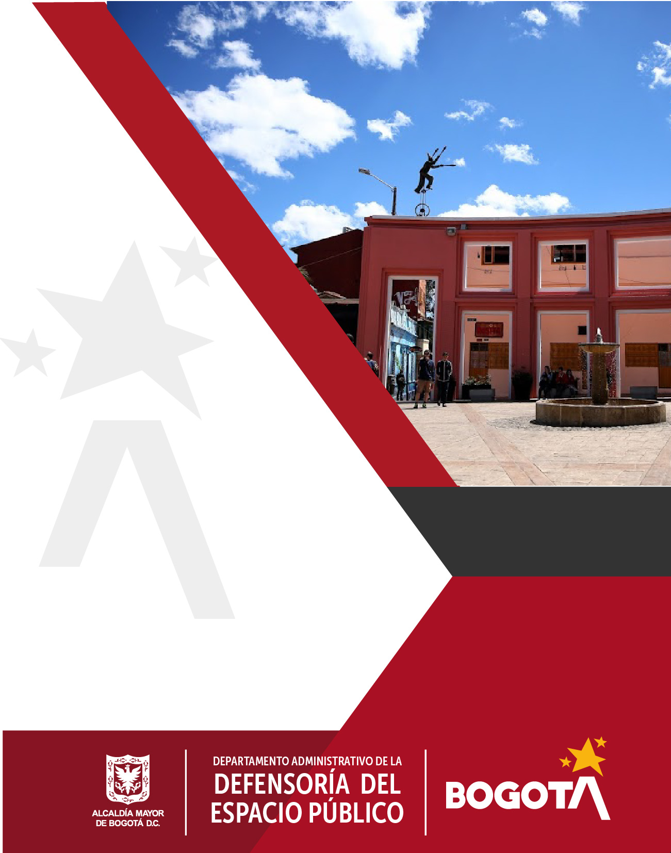

PLAN DE ACCIÓN
PARA LA
SOSTENIBILIDAD
DEL MIPG -DADEP 2025

CÓDIGO SG/MIPG
VIGENCIA DESDE
VERSIÓN
127-PPPDE-12
28/01/2025
5

Proceso Direccionamiento Estratégico

